DIP
 |  |  |  | 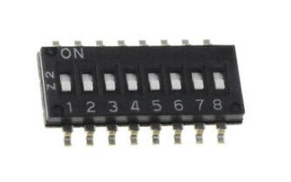 CAN BUS
 | SPEED |  |  | SPEED |  | ADDRESS
 | 1 | 2 |  | 1 | 2 | 3 | 4 | 5 | 6 | 7 | 8
6TL |  |  | MALT |  |  | LSB |  |  |  |  | MSB
50kBaud | OFF | OFF | 125kBaud | OFF | OFF | OFF | OFF | OFF | OFF | OFF | OFF | 0
125kBaud | OFF | ON | 250kBaud | ON | OFF | ON | OFF | OFF | OFF | OFF | OFF | 1
100kBaud | ON | OFF | 500kBaud | OFF | ON | OFF | ON | OFF | OFF | OFF | OFF | 2
250kBaud | ON | ON | 1MBaud | ON | ON | …
 |  |  |  |  |  | ON | ON | ON | ON | ON | OFF | 62
MALT160TV00 up to V00.9A MALT23THVV00 up to V00.9A MLAT132V00 up to V00.9A OBSOLOTE! |  |  |  |  |  | ON | ON | ON | ON | ON | ON | 63

 |  |  |  |  |  |  |  |  |  | last update: 230502

MALT160T
 |  |  | 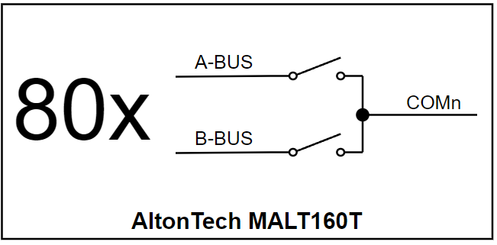 |  |  |  |  |  |  |  |  |  | 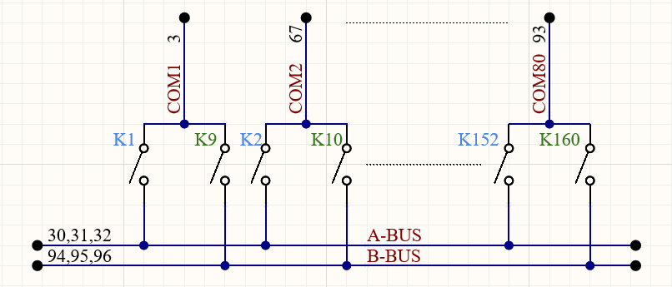
Designator | Bus Pin | COM Pin | Relay | Block | Bit | Designator |  |  | Relay | Block | Bit | Designator |  |  | Relay | Block | Bit | Designator |  | Relay | Block | Bit | Designator |  |  | Relay | Block | Bit
K1 | 30, 31, 32 | 3 | A-BUS & COM1 | 0 | 1 | K33 | 30, 31, 32 | 72 | A-BUS & COM17 | 1 | 1 | K65 | 30, 31, 32 | 46 | A-BUS & COM33 | 2 | 1 | K97 | 30, 31, 32 | A-BUS & COM49 | 3 | 1 | K129 | 30, 31, 32 | 88 | A-BUS & COM65 | 4 | 1
K2 |  | 67 | A-BUS & COM2 | 0 | 2 | K34 |  | 41 | A-BUS & COM18 | 1 | 2 | K66 |  | 14 | A-BUS & COM34 | 2 | 2 | K98 |  | A-BUS & COM50 | 3 | 2 | K130 |  | 57 | A-BUS & COM66 | 4 | 2
K3 |  | 36 | A-BUS & COM3 | 0 | 3 | K35 |  | 9 | A-BUS & COM19 | 1 | 3 | K67 |  | 78 | A-BUS & COM35 | 2 | 3 | K99 |  | A-BUS & COM51 | 3 | 3 | K131 |  | 25 | A-BUS & COM67 | 4 | 3
K4 |  | 4 | A-BUS & COM4 | 0 | 4 | K36 |  | 73 | A-BUS & COM20 | 1 | 4 | K68 |  | 47 | A-BUS & COM36 | 2 | 4 | K100 |  | A-BUS & COM52 | 3 | 4 | K132 |  | 89 | A-BUS & COM68 | 4 | 4
K5 |  | 68 | A-BUS & COM5 | 0 | 5 | K37 |  | 42 | A-BUS & COM21 | 1 | 5 | K69 |  | 15 | A-BUS & COM37 | 2 | 5 | K101 |  | A-BUS & COM53 | 3 | 5 | K133 |  | 69 | A-BUS & COM69 | 4 | 5
K6 |  | 37 | A-BUS & COM6 | 0 | 6 | K38 |  | 10 | A-BUS & COM22 | 1 | 6 | K70 |  | 79 | A-BUS & COM38 | 2 | 6 | K102 |  | A-BUS & COM54 | 3 | 6 | K134 |  | 26 | A-BUS & COM70 | 4 | 6
K7 |  | 10 | A-BUS & COM7 | 0 | 7 | K39 |  | 74 | A-BUS & COM23 | 1 | 7 | K71 |  | 48 | A-BUS & COM39 | 2 | 7 | K103 |  | A-BUS & COM55 | 3 | 7 | K135 |  | 90 | A-BUS & COM71 | 4 | 7
K8 |  | 69 | A-BUS & COM8 | 0 | 8 | K40 |  | 43 | A-BUS & COM24 | 1 | 8 | K72 |  | 16 | A-BUS & COM40 | 2 | 8 | K104 |  | A-BUS & COM56 | 3 | 8 | K136 |  | 59 | A-BUS & COM72 | 4 | 8
K9 | 94, 95, 96 | 3 | B-BUS & COM1 | 0 | 9 | K41 | 94, 95, 96 | 72 | B-BUS & COM17 | 1 | 9 | K73 | 94, 95, 96 | 46 | B-BUS & COM33 | 2 | 9 | K105 | 94, 95, 96 | B-BUS & COM49 | 3 | 9 | K137 | 94, 95, 96 | 88 | B-BUS & COM65 | 4 | 9
K10 |  | 67 | B-BUS & COM2 | 0 | 10 | K42 |  | 41 | B-BUS & COM18 | 1 | 10 | K74 |  | 14 | B-BUS & COM34 | 2 | 10 | K106 |  | B-BUS & COM50 | 3 | 10 | K138 |  | 57 | B-BUS & COM66 | 4 | 10
K11 |  | 36 | B-BUS & COM3 | 0 | 11 | K43 |  | 9 | B-BUS & COM19 | 1 | 11 | K75 |  | 78 | B-BUS & COM35 | 2 | 11 | K107 |  | B-BUS & COM51 | 3 | 11 | K139 |  | 25 | B-BUS & COM67 | 4 | 11
K12 |  | 4 | B-BUS & COM4 | 0 | 12 | K44 |  | 73 | B-BUS & COM20 | 1 | 12 | K76 |  | 47 | B-BUS & COM36 | 2 | 12 | K108 |  | B-BUS & COM52 | 3 | 12 | K140 |  | 89 | B-BUS & COM68 | 4 | 12
K13 |  | 68 | B-BUS & COM5 | 0 | 13 | K45 |  | 42 | B-BUS & COM21 | 1 | 13 | K77 |  | 15 | B-BUS & COM37 | 2 | 13 | K109 |  | B-BUS & COM53 | 3 | 13 | K141 |  | 69 | B-BUS & COM69 | 4 | 13
K14 |  | 10 | B-BUS & COM6 | 0 | 14 | K46 |  | 10 | B-BUS & COM22 | 1 | 14 | K78 |  | 79 | B-BUS & COM38 | 2 | 14 | K110 |  | B-BUS & COM54 | 3 | 14 | K142 |  | 26 | B-BUS & COM70 | 4 | 14
K15 |  | 5 | B-BUS & COM7 | 0 | 15 | K47 |  | 74 | B-BUS & COM23 | 1 | 15 | K79 |  | 48 | B-BUS & COM39 | 2 | 15 | K111 |  | B-BUS & COM55 | 3 | 15 | K143 |  | 90 | B-BUS & COM71 | 4 | 15
K16 |  | 69 | B-BUS & COM8 | 0 | 16 | K48 |  | 43 | B-BUS & COM24 | 1 | 16 | K80 |  | 16 | B-BUS & COM40 | 2 | 16 | K112 |  | B-BUS & COM56 | 3 | 16 | K144 |  | 59 | B-BUS & COM72 | 4 | 16
K17 | 30, 31, 32 | 38 | A-BUS & COM9 | 0 | 17 | K49 | 30, 31, 32 | 11 | A-BUS & COM25 | 1 | 17 | K81 | 30, 31, 32 | 80 | A-BUS & COM41 | 2 | 17 | K113 | 30, 31, 32 | A-BUS & COM57 | 3 | 17 | K145 | 30, 31, 32 | 27 | A-BUS & COM73 | 4 | 17
K18 |  | 6 | A-BUS & COM10 | 0 | 18 | K50 |  | 75 | A-BUS & COM26 | 1 | 18 | K82 |  | 49 | A-BUS & COM42 | 2 | 18 | K114 |  | A-BUS & COM58 | 3 | 18 | K146 |  | 91 | A-BUS & COM74 | 4 | 18
K19 |  | 70 | A-BUS & COM11 | 0 | 19 | K51 |  | 27 | A-BUS & COM27 | 1 | 19 | K83 |  | 17 | A-BUS & COM43 | 2 | 19 | K115 |  | A-BUS & COM59 | 3 | 19 | K147 |  | 59 | A-BUS & COM75 | 4 | 19
K20 |  | 39 | A-BUS & COM12 | 0 | 20 | K52 |  | 12 | A-BUS & COM28 | 1 | 20 | K84 |  | 81 | A-BUS & COM44 | 2 | 20 | K116 |  | A-BUS & COM60 | 3 | 20 | K148 |  | 28 | A-BUS & COM76 | 4 | 20
K21 |  | 7 | A-BUS & COM13 | 0 | 21 | K53 |  | 76 | A-BUS & COM29 | 1 | 21 | K85 |  | 50 | A-BUS & COM45 | 2 | 21 | K117 |  | A-BUS & COM61 | 3 | 21 | K149 |  | 92 | A-BUS & COM77 | 4 | 21
K22 |  | 71 | A-BUS & COM14 | 0 | 22 | K54 |  | 45 | A-BUS & COM30 | 1 | 22 | K86 |  | 18 | A-BUS & COM46 | 2 | 22 | K118 |  | A-BUS & COM62 | 3 | 22 | K150 |  | 61 | A-BUS & COM78 | 4 | 22
K23 |  | 40 | A-BUS & COM15 | 0 | 23 | K55 |  | 13 | A-BUS & COM31 | 1 | 23 | K87 |  | 82 | A-BUS & COM47 | 2 | 23 | K119 |  | A-BUS & COM63 | 3 | 23 | K151 |  | 29 | A-BUS & COM79 | 4 | 23
K24 |  | 8 | A-BUS & COM16 | 0 | 24 | K56 |  | 77 | A-BUS & COM32 | 1 | 24 | K88 |  | 51 | A-BUS & COM48 | 2 | 24 | K120 |  | A-BUS & COM64 | 3 | 24 | K152 |  | 93 | A-BUS & COM80 | 4 | 24
K25 | 94, 95, 96 | 38 | B-BUS & COM9 | 0 | 25 | K57 | 94, 95, 96 | 11 | B-BUS & COM25 | 1 | 25 | K89 | 94, 95, 96 | 80 | B-BUS & COM41 | 2 | 25 | K121 | 94, 95, 96 | B-BUS & COM57 | 3 | 25 | K153 | 94, 95, 96 | 27 | B-BUS & COM73 | 4 | 25
K26 |  | 6 | B-BUS & COM10 | 0 | 26 | K58 |  | 75 | B-BUS & COM26 | 1 | 26 | K90 |  | 49 | B-BUS & COM42 | 2 | 26 | K122 |  | B-BUS & COM58 | 3 | 26 | K154 |  | 91 | B-BUS & COM74 | 4 | 26
K27 |  | 70 | B-BUS & COM11 | 0 | 27 | K59 |  | 27 | B-BUS & COM27 | 1 | 27 | K91 |  | 17 | B-BUS & COM43 | 2 | 27 | K123 |  | B-BUS & COM59 | 3 | 27 | K155 |  | 59 | B-BUS & COM75 | 4 | 27
K28 |  | 39 | B-BUS & COM12 | 0 | 28 | K60 |  | 12 | B-BUS & COM28 | 1 | 28 | K92 |  | 81 | B-BUS & COM44 | 2 | 28 | K124 |  | B-BUS & COM60 | 3 | 28 | K156 |  | 28 | B-BUS & COM76 | 4 | 28
K29 |  | 7 | B-BUS & COM13 | 0 | 29 | K61 |  | 76 | B-BUS & COM29 | 1 | 29 | K93 |  | 50 | B-BUS & COM45 | 2 | 29 | K125 |  | B-BUS & COM61 | 3 | 29 | K157 |  | 92 | B-BUS & COM77 | 4 | 29
K30 |  | 71 | B-BUS & COM14 | 0 | 30 | K62 |  | 45 | B-BUS & COM30 | 1 | 30 | K94 |  | 18 | B-BUS & COM46 | 2 | 30 | K126 |  | B-BUS & COM62 | 3 | 30 | K158 |  | 61 | B-BUS & COM78 | 4 | 30
K31 |  | 40 | B-BUS & COM15 | 0 | 31 | K63 |  | 13 | B-BUS & COM31 | 1 | 31 | K95 |  | 82 | B-BUS & COM47 | 2 | 31 | K127 |  | B-BUS & COM63 | 3 | 31 | K159 |  | 29 | B-BUS & COM79 | 4 | 31
K32 |  | 8 | B-BUS & COM16 | 0 | 32 | K64 |  | 77 | B-BUS & COM32 | 1 | 32 | K96 |  | 51 | B-BUS & COM48 | 2 | 32 | K128 |  | B-BUS & COM64 | 3 | 32 | K160 |  | 93 | B-BUS & COM80 | 4 | 32

MALT132 Protokol
Első bakapcsolás
Az alábbi a helyzet (a legasó történt legelőször)
6TL első bekacsolása után: mindig küldi a Service Start 0x1551030A 0x03 0xEE 0x11 -es kérést a 6TL:

Újra csatlakozás után: (CLOSE/OPEN)

A Phi6 küldi az "anozoísd magad" keretet 0x1558FFFF 0xAB 0xFF

Meg kellne nézni hogy más verziójú Phi6(ez most V3.3)-tal is 0xAB 0xFF az érték
Erre a 132-es kártya küldi a 0x1552030A 0xF0 0x01 0x03 0x0A 0x00 0x02 0x03 jelzi a kártya verziószámát
Az 0xAB 0xFF kérésre a későbbiekben nem küldte a 0xF0 0x01 0x03 0x0A 0x00 0x02 0x03 választ…???
Majd a Phi6 küldi az "Ask All Relays" kérést, 0x1552030A 0x03 0x04 0x01
erre a kártya 0x1552030A 0x3 0x04 0x00 0x00 0x00 0x00 el vászolja a relék állapotát
Itt kártya címe 0x0A

A 0x15520302 0xF0 0x01 0x03 0x02 0x00 0x02 0x03 tartalmazza az eszköz címét is

A 0x03 0xEE
A 0x15510302 0x03 0xEE 0x11 kérés funkcója nem ismert és az 0x0A-címen nem volt látható

Ezek hatására ez jelenik meg a Phi6 felületén
A #10 jelenti a 10-es cimet

A Serial Number támogatás V03.0E-től érkezik
K1 relé bekapcsolása
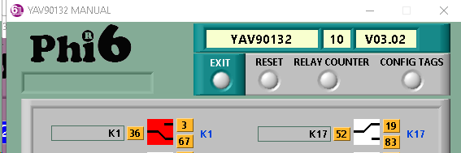

A 0x1551030A 0x03 0x01 0x00 0x01 küldi a "Set ON One Relay" parancsot
Az eszköz válaszul küldi a relék státuszát 0x1551030A 0x03 0x04 0x01 0x00 0x00 0x00
K1 relé kikapcsolása

K8-as relé bekapcsolása

K10-es relé bekacsolása

K32-relé bekapcsolása

6TL felülete az All Relay Status üzenet nélkül nem jelzi az állapotokat.

Kártya Reset

Global Reset

Open Close Szekvencia
A CANNOU megnyitáskor mindig kér egy azonosítást a kártyáktól.
Ezt fogjuk felhasználni a relészámlók mentésére

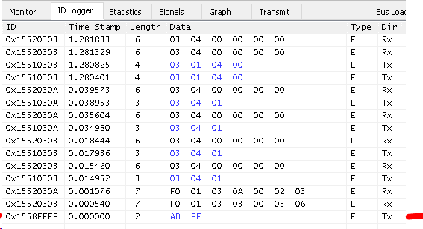

Időzítések?
LabView
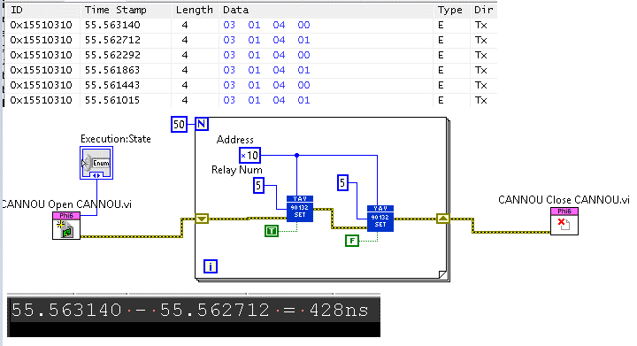

TestStand

MALTMMI
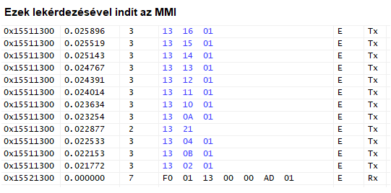
Megjegyzés | Host TCP Command | Trigger | Description | Dir | ID xx:Family Code yy:address | Length | Byte0 | Byte1 | Byte2 | Byte3 | Byte4 | Byte5 | Byte6 | Byte7
Globális reset, erre mindenki újraindul |  |  | Reset Module | Rx | 0x1551xxyy | 2 | 0xAA | Family Code
Host indulás után megkérdezi lassú művelet 0x1558FFFFF [AB, FF]: midnen kártya küld "Init Info"-t |  | Host indulás után megkérdezi | Ask All Init Info | Rx | 0x1551xxyy | 2 | 0xAB | Family Code
Version: [2D, 01] = > "V01.2D" Family Code: 0x0B => MALTCON |  | Kártya indulás kérdés nékül küldi "Ask All Init Info" "Ask Init Info" | Init Info | Tx | 0x1552xxyy | 7 | 0xF0 | 0x01 | Family Code | Slot? | Option Code | version [0] | version [1]
 |  |  | ASK ALL Inputs Status | Rx | 0x1551xxyy | 3 | Family Code | 0x02 | autosend?
 |  | Bekapcsoláskor küldi "ASK ALL Inputs Status" hatására küldi | ALL Inputs Status | Tx | 0x1552xxyy | 3 | Family Code | 0x02 | value [0] | value [1] | value [2] | value [3]
 |  |  | Ask All Outputs Status | Rx | 0x1551xxyy | 3 | Family Code | 0x04 | autosend?
 |  | Bekapcsoláskor küldi "Ask All Outputs Status" és akimeneten történő változás hatására, "Set OFF Several Outputs", "Set ON Several Outputs", "MMI Set OFF Several Outputs", "MMI Set ON Several Outputs" | All Output Status | Tx | 0x1552xxyy | 7 | Family Code | 0x04 | value [0] | value [1] | value [2] | value [3]
 |  |  | Set OFF Several Outputs | Rx | 0x1551xxyy | 6 | Family Code | 0x05 | value [0] | value [1] | value [2] | value [3]
 |  |  | Set ON Several Outputs | Rx | 0x1551xxyy | 6 | Family Code | 0x06 | value [0] | value [1] | value [2] | value [3]
 |  |  | Toogle Several Outputs | Rx | 0x1551xxyy | 6 | Family Code | 0x07 | value [0] | value [1] | value [2] | value [3]
 |  |  | ASK ALL Key Inputs Status | Rx | 0x1551xxyy | 3 | Family Code | 0x0A | autosend?
 |  |  | All Key Inputs Status | Tx | 0x1552xxyy | 3 | Family Code | 0x0A | value [0] | value [1] | value [2]
 |  |  | ASK ALL Alarm Status | Rx | 0x1551xxyy | 3 | Family Code | 0x0B | autosend?
 |  |  | All Alarm Status | Tx | 0x1552xxyy | 4 | Family Code | 0x0B | value [0] | value [1]
 |  |  | ASK Curtain Flag | Rx | 0x1551xxyy | 3 | Family Code | 0x0C | 0xFF
 |  |  | RESET Curtain Flag | Rx | 0x1551xxyy | 3 | Family Code | 0x0C | 0x00
 |  |  | ASK Temperature Value | Rx | 0x1551xxyy | 3 | Family Code | 0x10 | autosend?
 |  |  | Temperature Values | Tx | 0x1552xxyy | 8 | Family Code | 0x10 | Temp1_L | Temp1_H | Temp2_L | Temp2_H | Temp3_L | Temp3_H
 |  |  | ASK V-A-F Value | Rx | 0x1551xxyy | 3 | Family Code | 0x11 | autosend?
 |  |  | V-A-F Value | Tx | 0x1552xxyy | 8 | Family Code | 0x11 | Volts_L | Volts_H | Amps_L | Amps_H | Freq_L | Freq_H
 |  |  | ASK Power Value | Rx | 0x1551xxyy | 3 | Family Code | 0x12 | autosend?
 |  |  | Power Values | Tx | 0x1552xxyy | 8 | Family Code | 0x12 | Active_L | Acitve_H | Reactive_L | Reactive_H | 0x00 | 0x00
 |  |  |  | Rx | 0x1551xxyy | 3 | Family Code | 0x13
 |  |  |  | Rx | 0x1551xxyy | 3 | Family Code | 0x14
 |  |  |  | Rx | 0x1551xxyy | 3 | Family Code | 0x15
 |  |  |  | Rx | 0x1551xxyy | 3 | Family Code | 0x16
 |  |  | Set Test System Status | Rx | 0x1551xxyy | 3 | Family Code | 0x20 | value [0]
 |  |  | Ask Test System Status | Rx | 0x1551xxyy | 2 | Family Code | 0x21
 |  |  | Test System Status | Tx | 0x1552xxyy | 3 | Family Code | 0x21 | value [0]
 |  | Host bejeltkezés után megkérdezi | Ask Serial Number | Rx |  | 3 | Family Code | 0xDE | 0xF5
 |  | "Ask Serial Number" | Serial Number | Tx | 0x1552xxyy | 7 | Family Code | 0xDE | 0xF0 | value [0] | value [1] | value [2] | value [3]
 |  |  | Ask UpTime | Rx |  | 3 | Family Code | 0xEE | 0x04
 |  |  | UpTime | Tx | 0x1552xxyy | 7 | Family Code | 0xEE | 0x04 | value [0] | value [1] | value [2] | value [3]
 |  |  | Hard Reset Device | Rx |  | 3 | Family Code | 0xEE | 0x05
 |  | Host indulás után megkérdezi 1x | Host Start | Rx |  | 3 | Family Code | 0xEE | 0x11
 |  | "Host Start" | Host Start Ack | Tx | 0x1552xxyy | 3 | Family Code | 0xEE | 0x12
 |  | Eszköz bejelenkezésekor | Set Live Signal | Rx |  | 4 | Family Code | 0xEE | 0x14 | enable [0]
 |  | Periodikus Set Live Signal-al vezérlehető | Live Signal | Tx | 0x1552xxyy | 7 | Family Code | 0xEE | 0x14 | value [0] | value [1] | value [2] | value [3]
 |  |  | Ask BootUp Counter | Rx |  | 3 | Family Code | 0xEE | 0x15
 |  |  | BootUp Counter | Tx | 0x1552xxyy | 7 | Family Code | 0xEE | 0x15 | value [0] | value [1] | value [2] | value [3]
 |  |  | Reset EEPROM Content | Rx |  | 3 | Family Code | 0xFA | 0x00
 |  |  | Read EEPROM | Rx |  | 5 | Family Code | 0xFA | 0xF1 | addr [0] | addr [1]
 |  |  | One Word Of EEPROM | Tx | 0x1552xxyy | 7 | Family Code | 0xFA | 0xF1 | addr [0] | addr [1] | data [0] | data [1]
 |  |  | Write EEPROM | Rx |  | 7 | Family Code | 0xFA | 0xF2 | addr [0] | addr [1] | data [0] | data [1]

